UPV-EHU OCW-2017
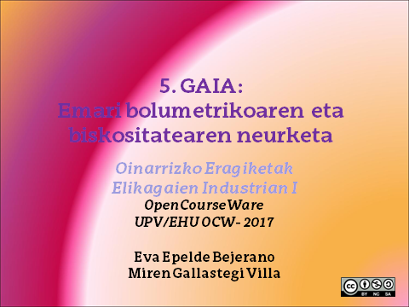

1
1. Tutueria batean darion uraren abiadura maximoa kalkulatzeko Pitot-en tutua erabiltzen da. Pitot-en tutuaren barneko hodiaren sarrera ura darion tutueriaren ardatz zentralean kokaturik dago. U formako manometro batek 20 mmHg-ko presio diferentzia dagoela adierazten du. Deskarga koefizientea 1 dela suposatuz, kalkulatu uraren abiadura.
Datua: Merkurioaren dentsitatea 13600 kg/m³.

DATUAK

Δz (mHg) | 0.02
C | 1

Dentsitatea (Kg/m3)
Merkurioa | 13600
Ura | 998

PROZEDURA

Pitot tutuaren diseinu ekuazioa:

u2 (m/s) | 2.225

2
2. Elikagaien industria batean lurrun-emaria kalkulatzeko zulozko neurgailu bat diseinatu nahi da. Lurrun-emaria 7,5 cm-ko diametrodun (ID) tutuerian zehar 0,1 kg/s-koa da eta presioa 198,53 kPa-koa.
Presio diferentzia adierazgarria izateko erabili daitekeen likidoaren dentsitatea kalkula ezazu. Manometroaren (ekipoaren) altuera adierazgarria 1 m-koa kontsideratu daiteke.
Suposatu: D2= 6 cm eta zm=0,1 m.

DATUAK

D1 (m) | 0.075
m (kg/s) | 0.1
Pv (kPa) | 198.53
Dents (kg/m3) | 1.12 | (A.4.2 taula, Singh liburutik)

D2 (m) | 0.06
zm (m) | 0.1

PROZEDURA

Diafragma neurgailurako:

u2 (m/s) | 31.58

C | 0.61

Likidoaren dentsitate manometrikoa kalkulatuz, Solver erraminta erabiliz,

Dents_m (kg/m3) | 905.2

u2 (kalk) | 31.58
u2-u2(kalk) | 0.00
Dentsitate hori olio arinak erabiliz lortu daiteke (850 kg/m³)

3
3. Eztiaren likatasuna 30 ºC-tan neurtzeko tutu kapilarreko likatasun neurgailu bat erabili da. Tutueriaren erradioa 2,5 cm-koa da eta luzeera 25 cm-koa. Hurrengo datuak lortu dira.
Kalkulatu eztiaren likatasuna.

DATUAK

R (m) | 0.025
L (m) | 0.25

ΔP (Pa) | Q (m3/s)
10 | 1.25E-06
12.5 | 1.55E-06
15 | 1.80E-06
17.5 | 2.05E-06
20 | 2.55E-06

PROZEDURA

Biskositatea kalkulatzen dugu datu bikote bakoitzerako

Biskositatea kalkulatzeko:

ΔP (Pa) | Q (m3/s) | µ (kg/ms)
10 | 1.25E-06 | 4.91
12.5 | 1.55E-06 | 4.95
15 | 1.80E-06 | 5.11
17.5 | 2.05E-06 | 5.24
20 | 2.55E-06 | 4.81

Batazbesteko biskositatea kalkulatuz,

µ (kg/ms) | 5.004

4
4. Likido baten likatasuna neurtzeko neurgailu birakari bat erabili da, 1cm-ko erradioa eta 6 cm-ko luzera dituena. 30 ºC-tan neurtzeko tutu kapilarreko likatasun neurgailu bat erabili da. Biratze abiadura desberdinetan jasotako neurketak hurrengoak dira. Kalkulatu likatasuna.

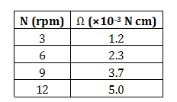

DATUAK

Ri (m) | 0.01
L (m) | 0.06

N (rpm) | Ω (N m)
3 | 1.20E-05
6 | 2.30E-05
9 | 3.70E-05
12 | 5.00E-05

PROZEDURA

Balio bikote bakoitzerako likatasuna kalkulatzen dugu:

N bira kopurua segundoko adierazi behar da:

N (rps) | Ω (N m) | µ (Pa s)
0.05 | 1.20E-05 | 0.507
0.1 | 2.30E-05 | 0.485
0.15 | 3.70E-05 | 0.521
0.2 | 5.00E-05 | 0.528

Batazbesteko biskositatea kalkulatuz,

µ (Pa s) | 0.51

5
5. Vitati eta Rao (1984)-ko laranja zuku kontzentratuaren likatasunaren balio desberdinak neurtu zituzten 100 s⁻¹-ko abiaduran eta tenperatura desberdinetan. Kalkulatu aktibazio energia eta faktore aurre esponentziala. Kalkulatu likatasuna 5 ºC-tan.

DATUAK

Rg (cal/mol K) | 1.98717

T (ºC) | µ (Pa s)
-18.8 | 8.37
-14.5 | 5.32
-9.9 | 3.38
-5.4 | 2.22
-0.8 | 1.56
9.5 | 0.77
19.4 | 0.46
29.2 | 0.28

PROZEDURA

1. Arrhenius-en ekuazioa grafikoki irudikatuz,

Tenperatura K unitateetan adierazi behar da.

T (ºC) | T (K) | µ (Pa s) | 1/T | ln µ
-18.8 | 254.2 | 8.37 | 0.0039 | 2.1247
-14.5 | 258.5 | 5.32 | 0.0039 | 1.6715
-9.9 | 263.1 | 3.38 | 0.0038 | 1.2179
-5.4 | 267.6 | 2.22 | 0.0037 | 0.7975
-0.8 | 272.2 | 1.56 | 0.0037 | 0.4447
9.5 | 282.5 | 0.77 | 0.0035 | -0.2614
19.4 | 292.4 | 0.46 | 0.0034 | -0.7765
29.2 | 302.2 | 0.28 | 0.0033 | -1.2730

1/T vs lnµ irudikatuz,

Malda | 5395.7 |  | Ea/Rg | 5395.7
 |  |  | Ea (cal/mol) | 10722

Jatorri ordenatua | -19.257 |  | ln BA | -19.257
 |  |  | BA | 4.3E-09

Biskositatea 5 ºC-tan kalkulatzeko,

 |  |  | T (ºC) | 5
 |  |  | T (K) | 278

µ (Pa s) | 1.164

